TOTAL
Alkalmazott szűrők: TRANSPORT_MODE egyezik ezzel: Sea Reference type egyezik ezzel: Highlighted references only „QUERY_List_Carrier_name_EDIQ_Act”[LSP] egyezik ezzel: Maersk Start_Clock ekkori vagy későbbi a következőnél: 2025.12.01. 0:00:00 és dátuma korábbi, mint 2026.01.01. 0:00:00 SHIPMENT_CANCELLED egyezik ezzel: (Üres) Previous and next 1 year egyezik ezzel: Y KPI_Category nem egyezik ezzel: Mapping

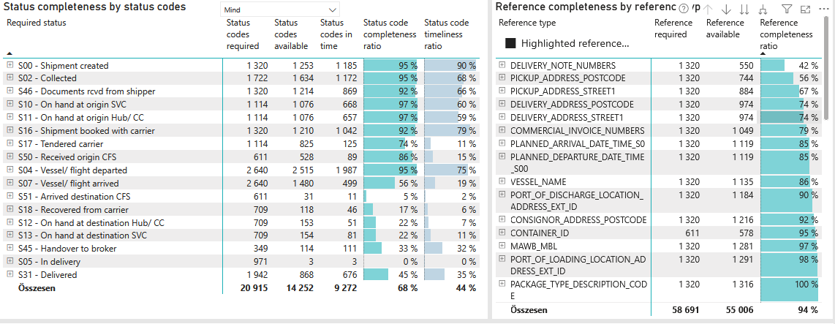
Required status | Status type | „QUERY_List_Carrier_EDIQ_Act”[LSP] | Status codes required | Status codes available | Status codes in time | Status code completeness ratio | Status code timeliness ratio
S00 - Shipment created | Actual | Maersk | 1,320 | 1,253 | 1,185 | 95 % | 90 %
S02 - Collected | Estimated | Maersk | 861 | 834 | 797 | 97 % | 93 %
S02 - Collected | Actual | Maersk | 861 | 800 | 375 | 93 % | 44 %
S46 - Documents rcvd from shipper | Actual | Maersk | 1,320 | 1,214 | 869 | 92 % | 66 %
S10 - On hand at origin SVC | Actual | Maersk | 1,114 | 1,076 | 668 | 97 % | 60 %
S11 - On hand at origin Hub/ CC | Actual | Maersk | 1,114 | 1,076 | 657 | 97 % | 59 %
S16 - Shipment booked with carrier | Actual | Maersk | 1,320 | 1,210 | 1,042 | 92 % | 79 %
S17 - Tendered carrier | Actual | Maersk | 1,114 | 825 | 125 | 74 % | 11 %
S50 - Received origin CFS | Actual | Maersk | 611 | 528 | 89 | 86 % | 15 %
S04 - Vessel/ flight departed | Estimated | Maersk | 1,320 | 1,289 | 1,134 | 98 % | 86 %
S04 - Vessel/ flight departed | Actual | Maersk | 1,320 | 1,226 | 853 | 93 % | 65 %
S07 - Vessel/ flight arrived | Estimated | Maersk | 1,320 | 1,251 | 362 | 95 % | 27 %
S07 - Vessel/ flight arrived | Actual | Maersk | 1,320 | 229 | 137 | 17 % | 10 %
S51 - Arrived destination CFS | Actual | Maersk | 611 | 31 | 11 | 5 % | 2 %
S18 - Recovered from carrier | Actual | Maersk | 709 | 118 | 46 | 17 % | 6 %
S12 - On hand at destination Hub/ CC | Actual | Maersk | 709 | 153 | 51 | 22 % | 7 %
S13 - On hand at destination SVC | Actual | Maersk | 709 | 154 | 81 | 22 % | 11 %
S45 - Handover to broker | Actual | Maersk | 349 | 114 | 111 | 33 % | 32 %
S05 - In delivery | Actual | Maersk | 971 | 3 | 3 | 0 % | 0 %
S31 - Delivered | Estimated | Maersk | 971 | 866 | 676 | 89 % | 70 %
S31 - Delivered | Actual | Maersk | 971 | 2 | 0 | 0 % | 0 %

